IndividualTeam

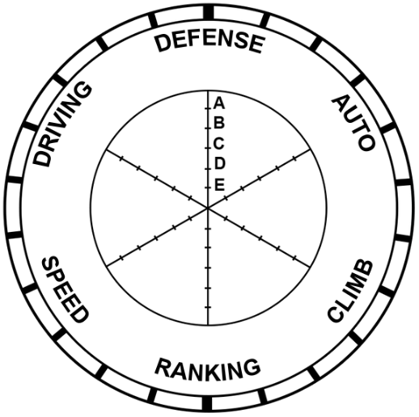
246
246 |  |  |  |  | 2508 | 246
armada is better |  |  |  | Defense | 2636% | 2428%
 |  |  |  | Auto | 24.833333333 | 27.75
 |  |  |  | climb, if they climbed in a match succesfully | 5 | 27.75
 |  |  |  | Ranking | 2747% | 888%
 |  |  |  | Speed | 2498% | 2220%
 |  |  |  | Driver Skill | 2498% | 2313%

 |  |  | 246

armada is better

 | 0 | 246
 | Avg Defense | 88%
 | Avg Auto | 27.75
 | climb, if they climbed in a match succesfully | 8
 | Avg Speed | 80%
 | Avg Driver Skill | 83%
 | Ranking | 3.2

Teams
Team Number | Team Name | Robot Image | Column1 | Column2 | Column3 | Column4 | Column5 | Column6 | Column7 | Column8
2508 | Armada Robotics | 
246 | armada is better | 
8396 | Arm Unda da sea
8765 | Chicken coop
3646 | Talon Stinky

